演習シート②
日本ゲーム大賞 開発 シートその②
「気持ちいい感触」を構成する要素を洗い出そう！
 | ※この作業は、個人でやること！ 最低でも1人５個は出しましょう！
 | ※イメージ画像も探そう！（ネット検索してはってOK)

No | 状況 | 動き | エフェクト | SE | オノマトペ | イメージ画像
例 | 粒々シートの粒を、プチッと潰した時 | 指で粒をつぶす | 破裂するようなエフェクト 破裂と同時に光る！もあり | プチっ と音がする | カタカナで、 プチッ と やや丸みを帯びたフォントで 色は、明るい色（赤？） | 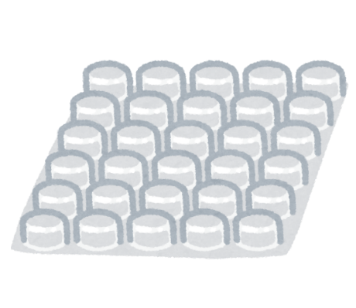
1 | 金属バットでボールを芯で捉えた時 | 大きく腕を振る | 衝撃破のようなエフェクト | 大きくカキーンと音がする | カタカナで、 カキーンと、 角のある直線でできたフォント 色は明度の高い赤や黄色、白など | 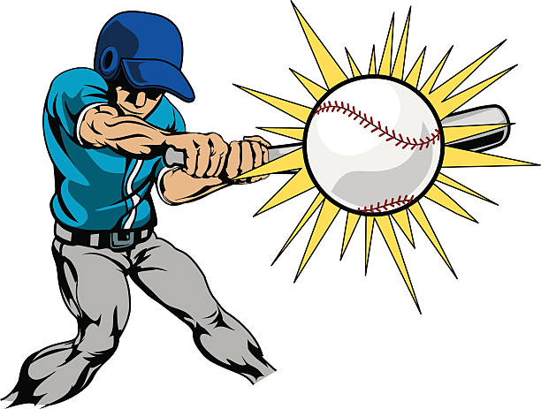
2 | 新しい物を購入した時 | 笑顔で 買ったものを手に持つ 見る | キラキラ輝いているエフェクト 買ったものの周りだけ明るく | キラキラ音を出しても〇 | カタカナでキラキラ光のような 尖ったフォントで 色は明度彩度の高い黄色 | 
3
4
5
6
7
8
9
10

演習シート③
日本ゲーム大賞 開発 シートその③
「気持ち悪い感触」を構成する要素を洗い出そう！
 | ※この作業は、個人でやること！ 最低でも1人５個は出しましょう！
 | ※イメージ画像も探そう！（ネット検索してはってOK)

No | 状況 | 動き | エフェクト | SE | オノマトペ | イメージ画像
例 | 友達とダベリながら歩いていて、グチャっと、 ガムを踏んでしまった時 気持ち悪い…orz | ステージは街中 歩いている ふと、ガムを踏んで、うわぁ という表情で、足をあげる | 顔がこわばり、 テンションさがる線 | べちゃ と踏む音 ががーん とショック受ける音 | ベチャ と踏んだ瞬間 がガーンは、なくてもOK | 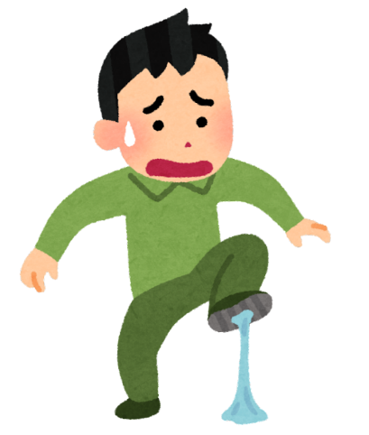
1 | 歯に物が挟まって中々取れない時 | 不快そうな顔で 舌で物をずらす | 顔がこわばる モヤモヤした線 | モゴモゴ | カタカナでもひらがなでも 歪んだいびつなフォントで 色は明度の低い紫や青などの寒色 多数出してもOK | 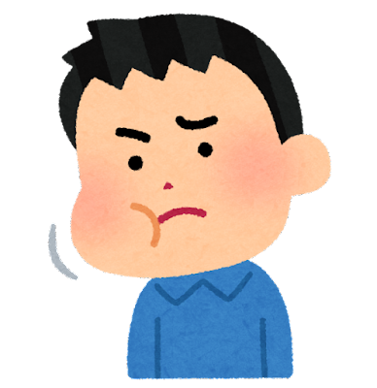
2 | USBが上手く差し込めない時 | イライラした表情で 少し乱暴にポートに端子を押し当てる | 顔がこわばる 強調線やアップで刺さらない状況を強調 | カチャカチャ | カタカナでカチャカチャと 硬いフォントで 色は白など無機質なもの | 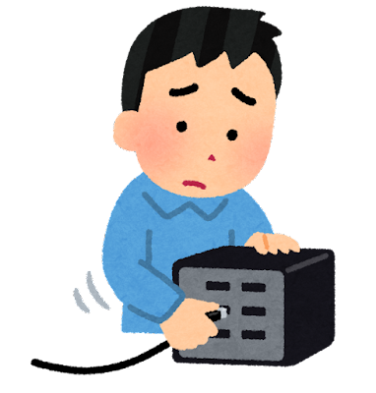
3 | 海水浴中、足に藻が絡まった時 | 足をばたつかせて解こうとする | 水が跳ね飛んでいるエフェクト | バシャバシャ | バタバタと慌てている様子 | 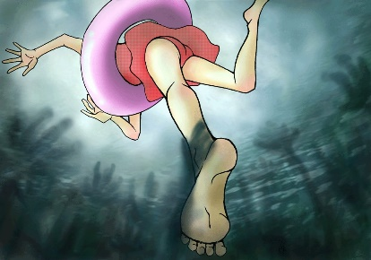
4
5
6
7
8
9
10

